Mode d'emploi
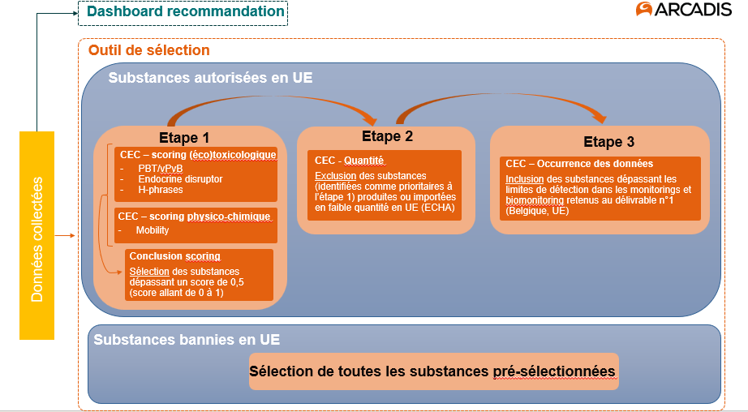
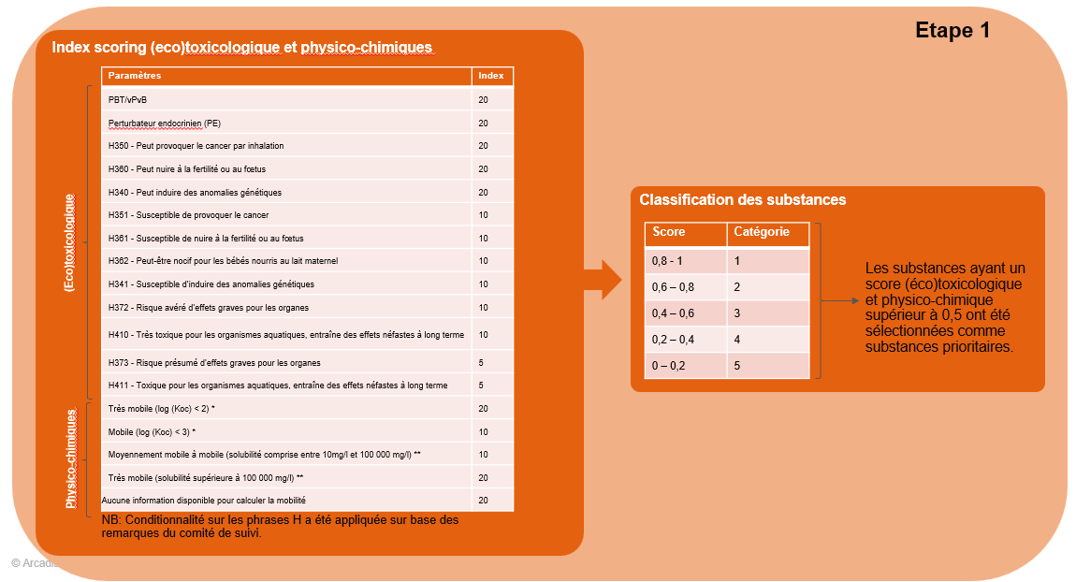
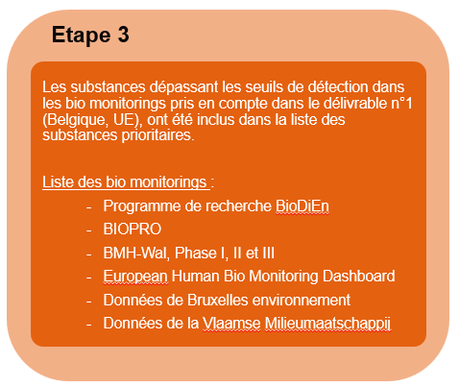
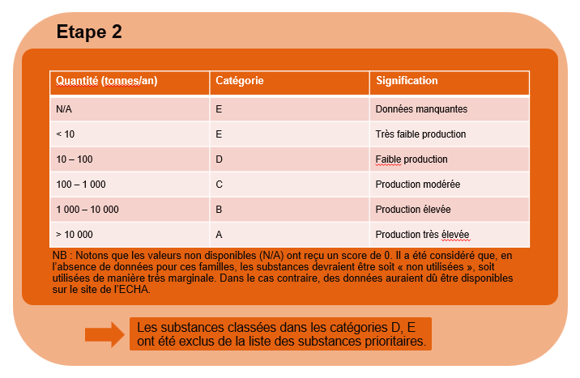
1. Objectif du document :
Ce document, structuré en deux onglets, présente l'application de la priorisation des substances selon la méthodologie décrite dans le délivrable n°2. Sur la base de ce système de sélection, un total de 51 substances (encore autorisées au sein de l'UE), ainsi que 43 substances (interdites dans l’UE), ont été identifiées comme prioritaires.
2. Méthodologie appliquée :
Le schéma ci-dessous illustre de manière synthétique la méthodologie appliquée, et seuils utilisés, pour la sélection des substances prioritaires.
Le processus de sélection s'est déroulé en 3 étapes pour les substances autorisées en UE:
Étape 1 : Attribution d’un score à chaque substance, calculé sur base de certains paramètres (éco)toxicologiques et de certains paramètres physico-chimiques, classification des substances selon ce score ;
Étape 2 : Exclusion de substances considérées comme prioritaires à l’issue de l’étape 1 sur base des quantités ;
Étape 3 : Inclusion de substances considérées comme non prioritaires à l’issue de l’étape 1 lorsqu’elles ont été détectées dans le cadre d’un monitoring ou biomonitoring détaillé dans le délivrable 1.
Pour les substances inerdites, l'ensemble des substances pré-sélectionnées ont été retenues.

